2. WA1010501(プロフィール画面)
PJ名 |  |  |  | SNSブログ作成 |  |  |  |  |  |  |  |  |  | 成果物名 |  |  | システム機能設計書（画面） WA10105/プロフィール |  |  |  |  |  |  | 作成 | 安藤 |  |  | 2025-05-14
システム名 |  |  |  | SNSブログ作成 |  |  |  |  |  |  |  |  |  |  |  |  |  |  |  |  |  |  |  | 変更
サブシステム名

 | 2. WA1010501(プロフィール画面)
 |  | 2.1. 画面レイアウト
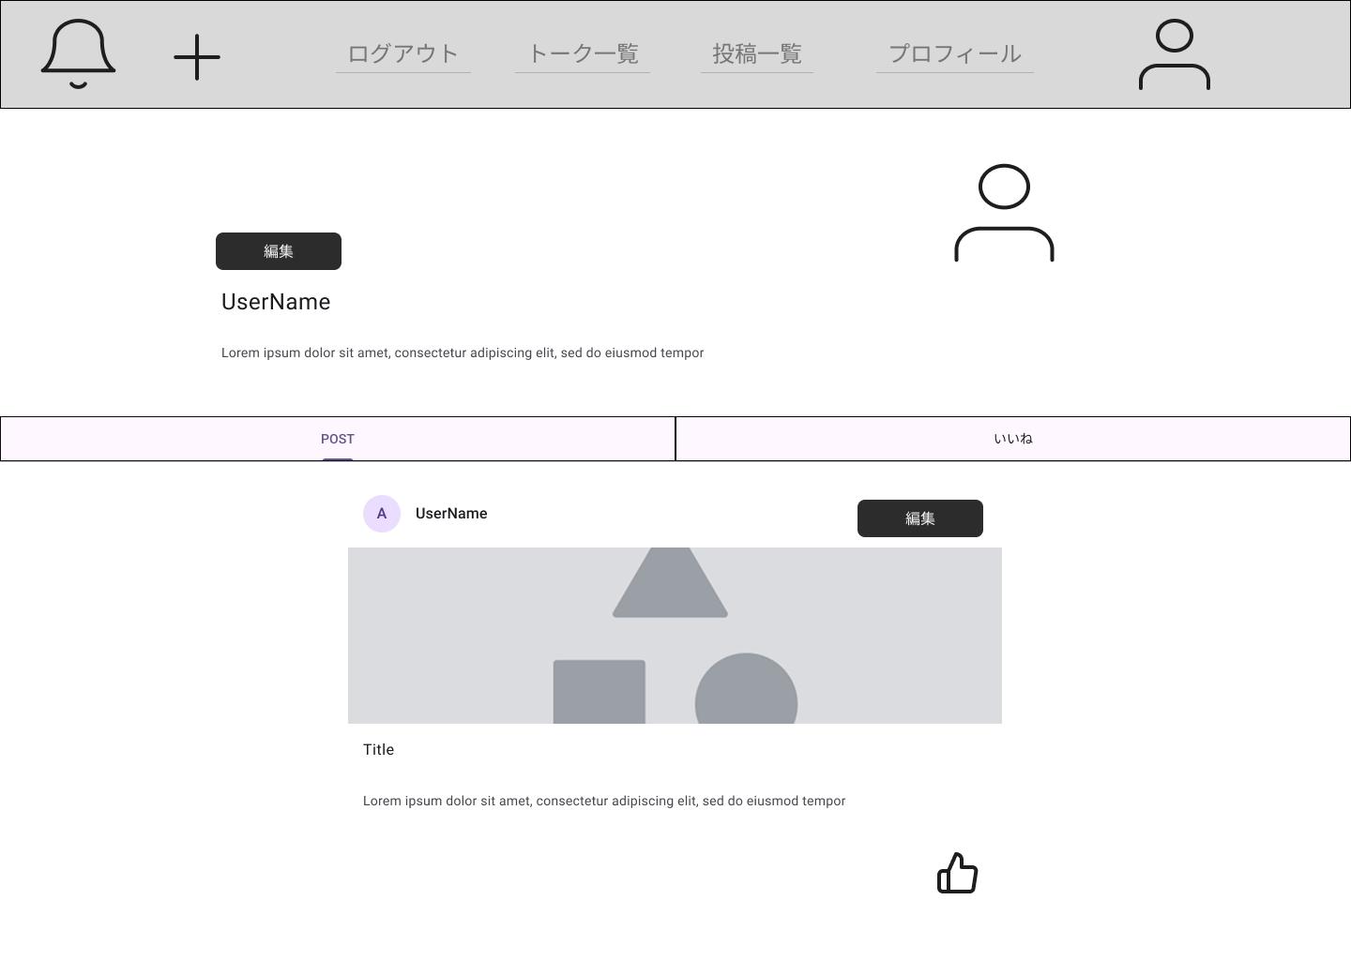

領域名：プロフィール

領域名：自投稿一覧

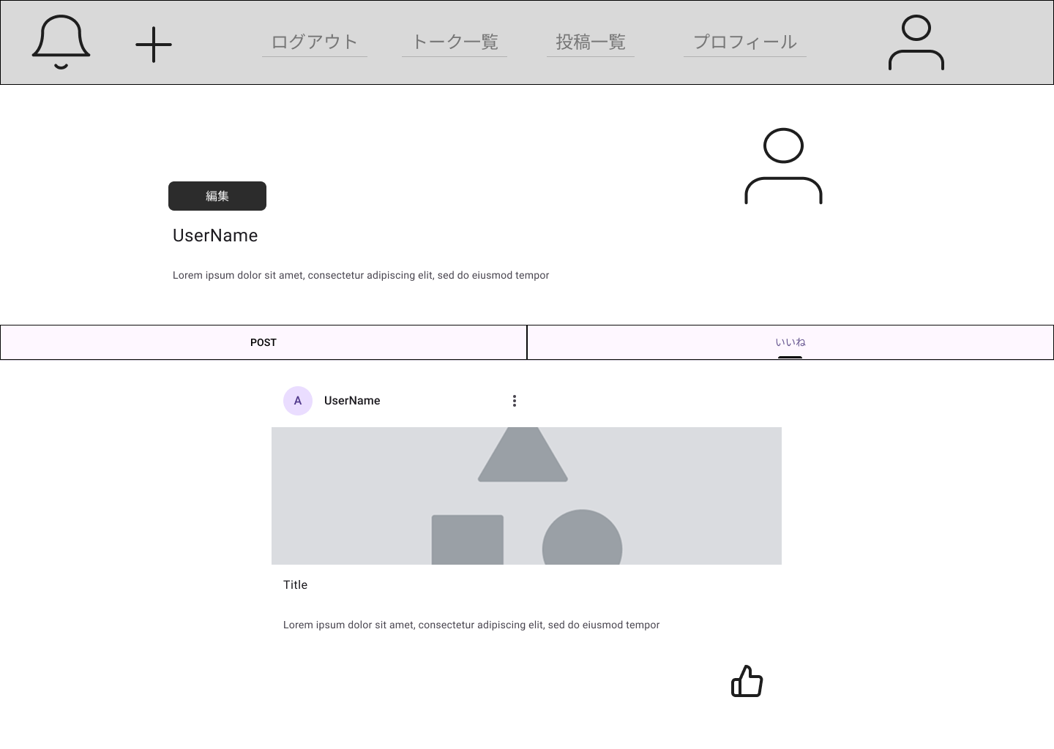

領域名：いいね一覧

 |  | 2.2. 一覧表示

 |  |  | No. |  | 領域名 |  |  |  |  |  |  |  |  | ページング有無 |  | ソート条件 |  |  |  |  | 備考
 |  |  |  | 1 | 自投稿一覧 |  |  |  |  |  |  |  |  | 無 |  | 作成日 降順 |  |  |  |  | -
 |  |  |  | 2 | いいね一覧 |  |  |  |  |  |  |  |  | 無 |  | 作成日 降順 |  |  |  |  | -

 |  | 2.3. 画面項目定義

 |  |  | No. |  | 表示情報 |  |  |  |  |  |  |  |  |  |  |  |  |  |  |  |  |  |  |  |  |  |  | ドメイン名
 |  |  |  |  | 画面項目名 |  |  |  | 画面項目種別 |  |  |  | 情報取得元 |  |  |  | 編集仕様 |  |  |  |  | 初期値 |  |  |  | 必須
 |  |  | 領域名：プロフィール
 |  |  |  | 1 | ユーザ名 |  |  |  | label |  |  |  | ユーザ詳細．ユーザ名 |  |  |  | - |  |  |  |  | - |  |  |  | - |  | -
 |  |  |  | 2 | ユーザ画像 |  |  |  | image |  |  |  | ユーザ詳細．画像 |  |  |  | - |  |  |  |  | - |  |  |  | - |  | -
 |  |  |  | 3 | 説明 |  |  |  | label |  |  |  | ユーザ詳細．タイトル |  |  |  | - |  |  |  |  | - |  |  |  | - |  | -
 |  |  | 領域名：自投稿一覧
 |  |  |  | 1 | ユーザ名 |  |  |  | label |  |  |  | 投稿．ユーザ名 |  |  |  | - |  |  |  |  | - |  |  |  | - |  | -
 |  |  |  | 2 | ユーザ画像 |  |  |  | image |  |  |  | 投稿．ユーザ画像 |  |  |  | - |  |  |  |  | - |  |  |  | - |  | -
 |  |  |  | 3 | 投稿画像 |  |  |  | image |  |  |  | 投稿．投稿画像 |  |  |  | - |  |  |  |  | - |  |  |  | - |  | -
 |  |  |  | 4 | タイトル |  |  |  | label |  |  |  | 投稿．タイトル |  |  |  | - |  |  |  |  | - |  |  |  | - |  | -
 |  |  |  | 5 | 投稿詳細 |  |  |  | label |  |  |  | 投稿．詳細 |  |  |  | - |  |  |  |  | - |  |  |  | - |  | -
 |  |  | 領域名：いいね一覧
 |  |  |  | 1 | ユーザ名 |  |  |  | label |  |  |  | 投稿．ユーザ名 |  |  |  | - |  |  |  |  | - |  |  |  | - |  | -
 |  |  |  | 2 | ユーザ画像 |  |  |  | image |  |  |  | 投稿．ユーザ画像 |  |  |  | - |  |  |  |  | - |  |  |  | - |  | -
 |  |  |  | 3 | 投稿画像 |  |  |  | image |  |  |  | 投稿．投稿画像 |  |  |  | - |  |  |  |  | - |  |  |  | - |  | -
 |  |  |  | 4 | タイトル |  |  |  | label |  |  |  | 投稿．タイトル |  |  |  | - |  |  |  |  | - |  |  |  | - |  | -
 |  |  |  | 5 | 投稿詳細 |  |  |  | label |  |  |  | 投稿．詳細 |  |  |  | - |  |  |  |  | - |  |  |  | - |  | -

 |  | 2.4. 入出力一覧

 |  |  | No. |  | 入出力名 |  |  |  |  | 種別 |  |  |  |  | I/O | DBアクセス種別 |  |  |  |  | 備考
 |  |  |  |  |  |  |  |  |  |  |  |  |  |  |  | C | R | U | D | ロック対象
 |  |  |  | 1 | ユーザ詳細 |  |  |  |  | テーブル |  |  |  |  | O | - | 〇 | - | - | - | -
 |  |  |  | 2 | 投稿 |  |  |  |  | テーブル |  |  |  |  | O | - | 〇 | - | - | - | -
 |  |  |  | 3 | いいね管理 |  |  |  |  | テーブル |  |  |  |  | O | - | 〇 | - | 〇 | - | -
 |  |  | 〇〇API設計書参照

 |  | 2.5. 画面イベント一覧

 |  |  | No. |  | 画面イベント名 |  |  |  |  |  | 発生タイミング |  |  |  |  |  | 画面イベント対応 |  |  |  |  |  | 正常時遷移先画面 |  |  |  | サーバ通信有無
 |  |  |  | 1 | 初期表示 |  |  |  |  |  | - |  |  |  |  |  | プロフィール画面及び、自投稿一覧を |  |  |  |  |  | - |  |  |  | あり(非同期)
 |  |  |  |  |  |  |  |  |  |  |  |  |  |  |  |  | 表示する。
 |  |  |  | 2 | プロフィール編集 |  |  |  |  |  | 「プロフィール編集」ボタン押下 |  |  |  |  |  | プロフィール編集画面へ遷移する。 |  |  |  |  |  | プロフィール編集画面 |  |  |  | あり(非同期)
 |  |  |  | 3 | 自投稿編集 |  |  |  |  |  | 「自投稿編集」ボタン押下 |  |  |  |  |  | 自投稿編集画面へ遷移する。 |  |  |  |  |  | 自投稿編集画面 |  |  |  | あり(非同期)
 |  |  |  | 4 | いいね一覧 |  |  |  |  |  | 「いいね一覧」ボタン押下 |  |  |  |  |  | いいね一覧を表示する。 |  |  |  |  |  | - |  |  |  | あり(非同期)
 |  |  |  | 5 | いいね |  |  |  |  |  | 「いいね」ボタン押下 |  |  |  |  |  | 投稿のいいね非活性化をする。 |  |  |  |  |  | - |  |  |  | あり(非同期)

 |  | 2.6. 画面イベント詳細
 |  |  | 2.6.1 初期表示イベント

 |  |  |  | (1) バリデーション処理

 |  |  |  |  | なし。

 |  |  |  | (2) APIアクセス

 |  |  |  |  | (a) 下記APIにパラメータを渡し、認証を実行する。
 |  |  |  |  |  | 詳細は〇〇API設計書参照

 |  |  |  |  |  | API名 |  |  |  |  |  | APIエンドポイント |  |  |  | 呼び出し方式 |  |  |  | 認証方式
 |  |  |  |  |  | 自投稿一覧取得 |  |  |  |  |  | /mypostlist |  |  |  | GET |  |  |  | Token

 |  |  |  |  |  | No. |  | パラメータ名 |  |  |  | データ型 |  |  |  | 必須
 |  |  |  |  |  |  | 1 | UserId |  |  |  | String |  |  |  | 〇

 |  |  |  |  |  | 戻り値1 |  |  |  | 戻り値2 |  |  |  | 戻り値説明
 |  |  |  |  |  | 200 |  |  |  | Token |  |  |  | 正常
 |  |  |  |  |  | 500 |  |  |  | - |  |  |  | サーバーエラー

 |  |  |  |  | (b) 以下のエラーがあった場合、処理が中断される。

 |  |  |  |  |  | エラー内容 |  |  |  |  | エラーメッセージ内容
 |  |  |  |  |  | サーバーエラー |  |  |  |  | サーバー側で予期せぬエラーが発生しました。

 |  |  |  |  | (c) 下記APIにパラメータを渡し、認証を実行する。
 |  |  |  |  |  | 詳細は〇〇API設計書参照

 |  |  |  |  |  | API名 |  |  |  |  |  | APIエンドポイント |  |  |  | 呼び出し方式 |  |  |  | 認証方式
 |  |  |  |  |  | プロフィール取得 |  |  |  |  |  | /profile |  |  |  | GET |  |  |  | Token

 |  |  |  |  |  | No. |  | パラメータ名 |  |  |  | データ型 |  |  |  | 必須
 |  |  |  |  |  |  | 1 | UserId |  |  |  | String |  |  |  | 〇

 |  |  |  |  |  | 戻り値1 |  |  |  | 戻り値2 |  |  |  | 戻り値説明
 |  |  |  |  |  | 200 |  |  |  | Token |  |  |  | 正常
 |  |  |  |  |  | 500 |  |  |  | - |  |  |  | サーバーエラー

 |  |  |  |  | (d) 以下のエラーがあった場合、処理が中断される。

 |  |  |  |  |  | エラー内容 |  |  |  |  | エラーメッセージ内容
 |  |  |  |  |  | サーバーエラー |  |  |  |  | サーバー側で予期せぬエラーが発生しました。

 |  |  |  | (3) 表示処理

 |  |  |  |  | プロフィール画面を表示する。

 |  |  | 2.6.2 プロフィール編集イベント

 |  |  |  | (1) バリデーション処理

 |  |  |  |  | なし。

 |  |  |  | (2) 表示処理

 |  |  |  |  | プロフィール編集画面を表示する。

 |  |  |  | (3) 受け渡しパラメータ

 |  |  |  |  | No. |  | 種別 |  |  | パラメータ名 |  |  |  | 型 |  | 概要
 |  |  |  |  |  | 1 | プロパティ |  |  | UserId |  |  |  | String

 |  |  | 2.6.3 自投稿編集イベント

 |  |  |  | (1) バリデーション処理

 |  |  |  |  | なし。

 |  |  |  | (2) 表示処理

 |  |  |  |  | 自投稿編集画面を表示する。

 |  |  |  | (3) 受け渡しパラメータ

 |  |  |  |  | No. |  | 種別 |  |  | パラメータ名 |  |  |  | 型 |  | 概要
 |  |  |  |  |  | 1 | プロパティ |  |  | UserId |  |  |  | String

 |  |  | 2.6.4 いいね一覧

 |  |  |  | (1) バリデーション処理

 |  |  |  |  | なし。

 |  |  |  | (2) APIアクセス

 |  |  |  |  | (a) 下記APIにパラメータを渡し、認証を実行する。
 |  |  |  |  |  | 詳細は〇〇API設計書参照

 |  |  |  |  |  | API名 |  |  |  |  |  | APIエンドポイント |  |  |  | 呼び出し方式 |  |  |  | 認証方式
 |  |  |  |  |  | いいね一覧取得 |  |  |  |  |  | /goodpostlist |  |  |  | GET |  |  |  | Token

 |  |  |  |  |  | No. |  | パラメータ名 |  |  |  | データ型 |  |  |  | 必須
 |  |  |  |  |  |  | 1 | UserId |  |  |  | String |  |  |  | 〇

 |  |  |  |  |  | 戻り値1 |  |  |  | 戻り値2 |  |  |  | 戻り値説明
 |  |  |  |  |  | 200 |  |  |  | Token |  |  |  | 正常
 |  |  |  |  |  | 500 |  |  |  | - |  |  |  | サーバーエラー

 |  |  |  |  | (b) 以下のエラーがあった場合、処理が中断される。

 |  |  |  |  |  | エラー内容 |  |  |  |  | エラーメッセージ内容
 |  |  |  |  |  | サーバーエラー |  |  |  |  | サーバー側で予期せぬエラーが発生しました。

 |  |  |  | (3) 表示処理

 |  |  |  |  | 投稿一覧画面を表示する。

 |  |  | 2.6.5 いいね

 |  |  |  | (1) バリデーション処理

 |  |  |  |  | なし。

 |  |  |  | (2) APIアクセス

 |  |  |  |  | (a) 下記APIにパラメータを渡し、認証を実行する。
 |  |  |  |  |  | 詳細は〇〇API設計書参照

 |  |  |  |  |  | API名 |  |  |  |  |  | APIエンドポイント |  |  |  | 呼び出し方式 |  |  |  | 認証方式
 |  |  |  |  |  | いいね削除 |  |  |  |  |  | /deletegood |  |  |  | DELETE |  |  |  | Token

 |  |  |  |  |  | No. |  | パラメータ名 |  |  |  | データ型 |  |  |  | 必須
 |  |  |  |  |  |  | 1 | UserId |  |  |  | String |  |  |  | 〇
 |  |  |  |  |  |  | 2 | PostId |  |  |  | String |  |  |  | 〇

 |  |  |  |  |  | 戻り値1 |  |  |  | 戻り値2 |  |  |  | 戻り値説明
 |  |  |  |  |  | 200 |  |  |  | Token |  |  |  | 正常
 |  |  |  |  |  | 500 |  |  |  | - |  |  |  | サーバーエラー

 |  |  |  |  | (b) 以下のエラーがあった場合、処理が中断される。

 |  |  |  |  |  | エラー内容 |  |  |  |  | エラーメッセージ内容
 |  |  |  |  |  | サーバーエラー |  |  |  |  | サーバー側で予期せぬエラーが発生しました。

 |  |  |  | (3) 再描画する。

3. WA1010502(プロフィール編集画面)
PJ名 |  |  |  | SNSブログ作成 |  |  |  |  |  |  |  |  |  | 成果物名 |  |  | システム機能設計書（画面） WA10105/プロフィール |  |  |  |  |  |  | 作成 |  | 安藤 |  |  | 2025-05-14
システム名 |  |  |  | SNSブログ作成 |  |  |  |  |  |  |  |  |  |  |  |  |  |  |  |  |  |  |  | 変更
サブシステム名

 | 3. WA1010502(プロフィール編集画面)
 |  | 3.1. 画面レイアウト
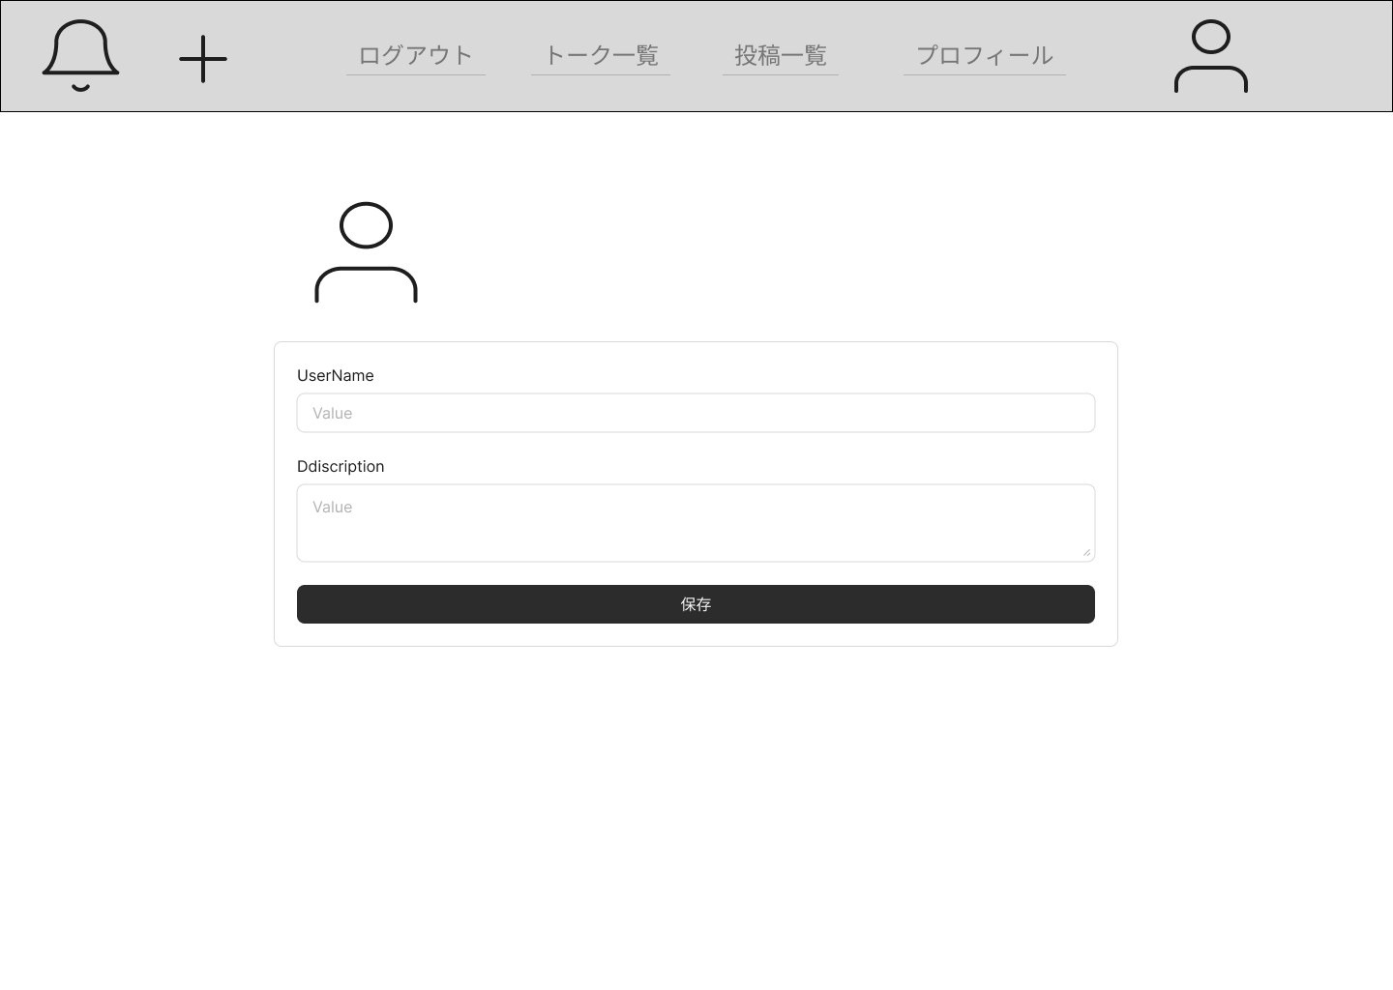

 |  | 3.2. 一覧表示

 |  |  | No. |  | 領域名 |  |  |  |  |  |  |  |  | ページング有無 |  | ソート条件 |  |  |  |  | 備考
 |  |  |  | 1 | - |  |  |  |  |  |  |  |  | - |  | - |  |  |  |  | -

 |  | 3.3. 画面項目定義

 |  |  | No. |  | 表示情報 |  |  |  |  |  |  |  |  |  |  |  |  |  |  |  |  |  |  |  |  |  |  |  | ドメイン名
 |  |  |  |  | 画面項目名 |  |  |  | 画面項目種別 |  |  |  | 情報取得元 |  |  |  | 編集仕様 |  |  |  |  | 初期値 |  |  |  |  | 必須
 |  |  |  | 1 | ユーザ名 |  |  |  | text |  |  |  | - |  |  |  | - |  |  |  |  | ユーザ詳細．ユーザ名 |  |  |  |  | 〇 |  | -
 |  |  |  | 2 | ユーザ画像 |  |  |  | image |  |  |  | - |  |  |  | - |  |  |  |  | ユーザ詳細．画像 |  |  |  |  | - |  | -
 |  |  |  | 3 | 説明 |  |  |  | textarea |  |  |  | - |  |  |  | - |  |  |  |  | ユーザ詳細．説明 |  |  |  |  | - |  | -

 |  | 3.4. 入出力一覧

 |  |  | No. |  | 入出力名 |  |  |  |  | 種別 |  |  |  |  | I/O | DBアクセス種別 |  |  |  |  | 備考
 |  |  |  |  |  |  |  |  |  |  |  |  |  |  |  | C | R | U | D | ロック対象
 |  |  |  | 1 | ユーザ詳細 |  |  |  |  | テーブル |  |  |  |  | O | - | 〇 | 〇 | - | - | -
 |  |  | 〇〇API設計書参照

 |  | 3.5. 画面イベント一覧

 |  |  | No. |  | 画面イベント名 |  |  |  |  |  | 発生タイミング |  |  |  |  |  | 画面イベント対応 |  |  |  |  |  | 正常時遷移先画面 |  |  |  |  | サーバ通信有無
 |  |  |  | 1 | 初期表示 |  |  |  |  |  | - |  |  |  |  |  | プロフィール編集画面を表示する。 |  |  |  |  |  | - |  |  |  |  | あり(非同期)
 |  |  |  | 2 | 保存 |  |  |  |  |  | 「保存」ボタン押下 |  |  |  |  |  | プロフィールを更新し、プロフィール |  |  |  |  |  | プロフィール画面 |  |  |  |  | あり(非同期)
 |  |  |  |  |  |  |  |  |  |  |  |  |  |  |  |  | 画面へ遷移する。

 |  | 3.6. 画面イベント詳細
 |  |  | 3.6.1 初期表示イベント

 |  |  |  | (1) バリデーション処理

 |  |  |  |  | なし。

 |  |  |  | (2) 受け取りパラメータ

 |  |  |  |  | No. |  | 種別 |  |  | パラメータ名 |  |  |  | 型 |  | 概要
 |  |  |  |  |  | 1 | プロパティ |  |  | UserId |  |  |  | String

 |  |  |  | (3) APIアクセス

 |  |  |  |  | (a) 下記APIにパラメータを渡し、認証を実行する。
 |  |  |  |  |  | 詳細は〇〇API設計書参照

 |  |  |  |  |  | API名 |  |  |  |  |  | APIエンドポイント |  |  |  | 呼び出し方式 |  |  |  | 認証方式
 |  |  |  |  |  | プロフィール取得 |  |  |  |  |  | /profile |  |  |  | GET |  |  |  | Token

 |  |  |  |  |  | No. |  | パラメータ名 |  |  |  | データ型 |  |  |  | 必須
 |  |  |  |  |  |  | 1 | UserId |  |  |  | String |  |  |  | 〇

 |  |  |  |  |  | 戻り値1 |  |  |  | 戻り値2 |  |  |  | 戻り値説明
 |  |  |  |  |  | 200 |  |  |  | Token |  |  |  | 正常
 |  |  |  |  |  | 500 |  |  |  | - |  |  |  | サーバーエラー

 |  |  |  |  | (b) 以下のエラーがあった場合、処理が中断される。

 |  |  |  |  |  | エラー内容 |  |  |  |  | エラーメッセージ内容
 |  |  |  |  |  | サーバーエラー |  |  |  |  | サーバー側で予期せぬエラーが発生しました。

 |  |  |  | (4) 表示処理

 |  |  |  |  | プロフィール編集画面を表示する。

 |  |  | 3.6.2 保存イベント

 |  |  |  | (1) バリデーション処理

 |  |  |  |  | No. |  | バリデーション名 |  |  |  |  |  | バリデーション内容 |  |  |  |  |  | メッセージ内容 |  |  |  |  |  | エラー発生時のバリデーション処理
 |  |  |  |  |  |  |  |  |  |  |  |  |  |  |  |  |  |  |  |  |  |  |  |  | 継続判定
 |  |  |  |  |  | 1 | 必須バリデーション |  |  |  |  |  | 入力する必要がある項目の必須 |  |  |  |  |  | {項目名}が入力されていません。 |  |  |  |  |  | 終了する
 |  |  |  |  |  |  |  |  |  |  |  |  | チェックを実施する。
 |  |  |  |  |  | 2 | 画像ファイル形式バリデーション |  |  |  |  |  | 画像ファイルの拡張子が.jpgか.jpeg |  |  |  |  |  | 画像ファイルは拡張子が.jpgか.jpeg |  |  |  |  |  | 終了する
 |  |  |  |  |  |  |  |  |  |  |  |  | かチェックする。 |  |  |  |  |  | のものをアップロードしてください。
 |  |  |  |  |  | 3 | 名前バリデーション |  |  |  |  |  | 名前を〇文字以内で入力しているか |  |  |  |  |  | 〇文字以内で入力してください。 |  |  |  |  |  | 終了する
 |  |  |  |  |  |  |  |  |  |  |  |  | チェックする。
 |  |  |  |  |  | 4 | 説明バリデーション |  |  |  |  |  | 説明を〇文字以内で入力しているか |  |  |  |  |  | 〇文字以内で入力してください。 |  |  |  |  |  | 終了する
 |  |  |  |  |  |  |  |  |  |  |  |  | チェックする。

 |  |  |  |  | 上記バリデーションにおいて一箇所でもエラーが発生した場合、後続の処理は実施しない。

 |  |  |  | (2) APIアクセス

 |  |  |  |  | (a) 下記APIにパラメータを渡し、認証を実行する。
 |  |  |  |  |  | 詳細は〇〇API設計書参照

 |  |  |  |  |  | API名 |  |  |  |  |  | APIエンドポイント |  |  |  | 呼び出し方式 |  |  |  | 認証方式
 |  |  |  |  |  | プロフィール編集 |  |  |  |  |  | /profileupdate |  |  |  | PUT |  |  |  | Token

 |  |  |  |  |  | No. |  | パラメータ名 |  |  |  | データ型 |  |  |  | 必須
 |  |  |  |  |  |  | 1 | ユーザID |  |  |  | String |  |  |  | 〇
 |  |  |  |  |  |  | 2 | ユーザ名 |  |  |  | String |  |  |  | 〇
 |  |  |  |  |  |  | 3 | 説明 |  |  |  | String |  |  |  | -
 |  |  |  |  |  |  | 4 | ユーザ画像 |  |  |  | String |  |  |  | -

 |  |  |  |  |  | 戻り値1 |  |  |  | 戻り値2 |  |  |  | 戻り値説明
 |  |  |  |  |  | 200 |  |  |  | Token |  |  |  | 正常
 |  |  |  |  |  | 500 |  |  |  | - |  |  |  | サーバーエラー

 |  |  |  |  | (b) 以下のエラーがあった場合、処理が中断される。

 |  |  |  |  |  | エラー内容 |  |  |  |  | エラーメッセージ内容
 |  |  |  |  |  | サーバーエラー |  |  |  |  | サーバー側で予期せぬエラーが発生しました。

 |  |  |  | (3) 表示処理

 |  |  |  |  | プロフィール画面を表示する。

4. WA1010503(自投稿編集画面)
PJ名 |  |  |  | SNSブログ作成 |  |  |  |  |  |  |  |  |  | 成果物名 |  |  | システム機能設計書（画面） WA10105/プロフィール |  |  |  |  |  |  | 作成 |  | 安藤 |  |  | 2025-05-14
システム名 |  |  |  | SNSブログ作成 |  |  |  |  |  |  |  |  |  |  |  |  |  |  |  |  |  |  |  | 変更
サブシステム名

 | 4. WA1010503(自投稿編集画面)
 |  | 4.1. 画面レイアウト
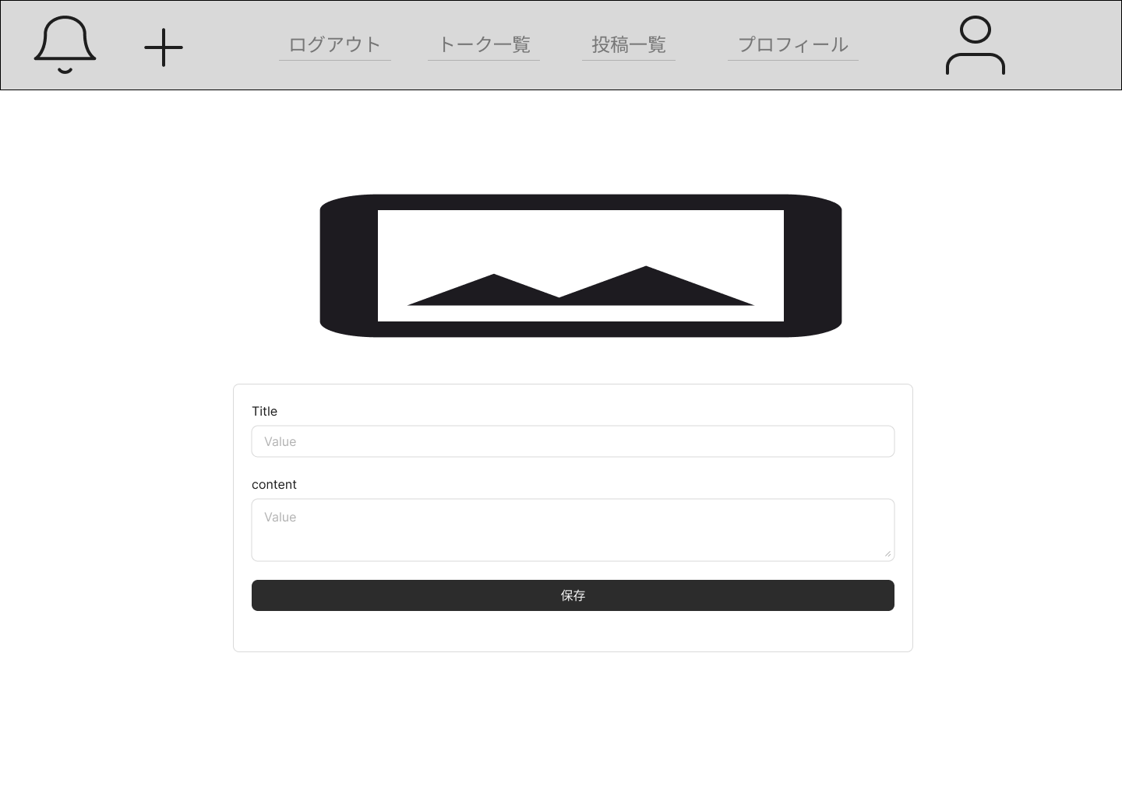

 |  | 4.2. 一覧表示

 |  |  | No. |  | 領域名 |  |  |  |  |  |  |  |  | ページング有無 |  | ソート条件 |  |  |  |  | 備考
 |  |  |  | 1 | - |  |  |  |  |  |  |  |  | - |  | - |  |  |  |  | -

 |  | 4.4. 画面項目定義

 |  |  | No. |  | 表示情報 |  |  |  |  |  |  |  |  |  |  |  |  |  |  |  |  |  |  |  |  |  |  |  | ドメイン名
 |  |  |  |  | 画面項目名 |  |  |  | 画面項目種別 |  |  |  | 情報取得元 |  |  |  | 編集仕様 |  |  |  |  | 初期値 |  |  |  |  | 必須
 |  |  |  | 1 | タイトル |  |  |  | text |  |  |  | - |  |  |  | - |  |  |  |  | 投稿．タイトル |  |  |  |  | 〇 |  | -
 |  |  |  | 2 | 投稿画像 |  |  |  | image |  |  |  | - |  |  |  | - |  |  |  |  | 投稿．画像 |  |  |  |  | - |  | -
 |  |  |  | 3 | 説明 |  |  |  | textarea |  |  |  | - |  |  |  | - |  |  |  |  | 投稿．説明 |  |  |  |  | - |  | -

 |  | 4.4. 入出力一覧

 |  |  | No. |  | 入出力名 |  |  |  |  | 種別 |  |  |  |  | I/O | DBアクセス種別 |  |  |  |  | 備考
 |  |  |  |  |  |  |  |  |  |  |  |  |  |  |  | C | R | U | D | ロック対象
 |  |  |  | 1 | 投稿 |  |  |  |  | テーブル |  |  |  |  | O | - | 〇 | 〇 | - | - | -
 |  |  | 〇〇API設計書参照

 |  | 4.5. 画面イベント一覧

 |  |  | No. |  | 画面イベント名 |  |  |  |  |  | 発生タイミング |  |  |  |  |  | 画面イベント対応 |  |  |  |  |  | 正常時遷移先画面 |  |  |  |  | サーバ通信有無
 |  |  |  | 1 | 初期表示 |  |  |  |  |  | - |  |  |  |  |  | 自投稿編集画面を表示する。 |  |  |  |  |  | - |  |  |  |  | あり(非同期)
 |  |  |  | 2 | 保存 |  |  |  |  |  | 「保存」ボタン押下 |  |  |  |  |  | 投稿を更新し、プロフィール |  |  |  |  |  | プロフィール画面 |  |  |  |  | あり(非同期)
 |  |  |  |  |  |  |  |  |  |  |  |  |  |  |  |  | 画面へ遷移する。

 |  | 4.6. 画面イベント詳細
 |  |  | 4.6.1 初期表示イベント

 |  |  |  | (1) バリデーション処理

 |  |  |  |  | なし。

 |  |  |  | (2) 受け取りパラメータ

 |  |  |  |  | No. |  | 種別 |  |  | パラメータ名 |  |  |  | 型 |  | 概要
 |  |  |  |  |  | 1 | プロパティ |  |  | PostId |  |  |  | String

 |  |  |  | (3) APIアクセス

 |  |  |  |  | (a) 下記APIにパラメータを渡し、認証を実行する。
 |  |  |  |  |  | 詳細は〇〇API設計書参照

 |  |  |  |  |  | API名 |  |  |  |  |  | APIエンドポイント |  |  |  | 呼び出し方式 |  |  |  | 認証方式
 |  |  |  |  |  | 自投稿取得 |  |  |  |  |  | /mypost |  |  |  | GET |  |  |  | Token

 |  |  |  |  |  | No. |  | パラメータ名 |  |  |  | データ型 |  |  |  | 必須
 |  |  |  |  |  |  | 1 | PostId |  |  |  | String |  |  |  | 〇

 |  |  |  |  |  | 戻り値1 |  |  |  | 戻り値2 |  |  |  | 戻り値説明
 |  |  |  |  |  | 200 |  |  |  | Token |  |  |  | 正常
 |  |  |  |  |  | 500 |  |  |  | - |  |  |  | サーバーエラー

 |  |  |  |  | (b) 以下のエラーがあった場合、処理が中断される。

 |  |  |  |  |  | エラー内容 |  |  |  |  | エラーメッセージ内容
 |  |  |  |  |  | サーバーエラー |  |  |  |  | サーバー側で予期せぬエラーが発生しました。

 |  |  |  | (4) 表示処理

 |  |  |  |  | プロフィール編集画面を表示する。

 |  |  | 4.6.2 保存イベント

 |  |  |  | (1) バリデーション処理

 |  |  |  |  | No. |  | バリデーション名 |  |  |  |  |  | バリデーション内容 |  |  |  |  |  | メッセージ内容 |  |  |  |  |  | エラー発生時のバリデーション処理
 |  |  |  |  |  |  |  |  |  |  |  |  |  |  |  |  |  |  |  |  |  |  |  |  | 継続判定
 |  |  |  |  |  | 1 | 必須バリデーション |  |  |  |  |  | 入力する必要がある項目の必須 |  |  |  |  |  | {項目名}が入力されていません。 |  |  |  |  |  | 終了する
 |  |  |  |  |  |  |  |  |  |  |  |  | チェックを実施する。
 |  |  |  |  |  | 2 | 画像ファイル形式バリデーション |  |  |  |  |  | 画像ファイルの拡張子が.jpgか.jpeg |  |  |  |  |  | 画像ファイルは拡張子が.jpgか.jpeg |  |  |  |  |  | 終了する
 |  |  |  |  |  |  |  |  |  |  |  |  | かチェックする。 |  |  |  |  |  | のものをアップロードしてください。
 |  |  |  |  |  | 3 | タイトルバリデーション |  |  |  |  |  | 名前を〇文字以内で入力しているか |  |  |  |  |  | 〇文字以内で入力してください。 |  |  |  |  |  | 終了する
 |  |  |  |  |  |  |  |  |  |  |  |  | チェックする。
 |  |  |  |  |  | 4 | 説明バリデーション |  |  |  |  |  | 説明を〇文字以内で入力しているか |  |  |  |  |  | 〇文字以内で入力してください。 |  |  |  |  |  | 終了する
 |  |  |  |  |  |  |  |  |  |  |  |  | チェックする。

 |  |  |  |  | 上記バリデーションにおいて一箇所でもエラーが発生した場合、後続の処理は実施しない。

 |  |  |  | (2) APIアクセス

 |  |  |  |  | (a) 下記APIにパラメータを渡し、認証を実行する。
 |  |  |  |  |  | 詳細は〇〇API設計書参照

 |  |  |  |  |  | API名 |  |  |  |  |  | APIエンドポイント |  |  |  | 呼び出し方式 |  |  |  | 認証方式
 |  |  |  |  |  | 自投稿更新 |  |  |  |  |  | /mypostupdate |  |  |  | PUT |  |  |  | Token

 |  |  |  |  |  | No. |  | パラメータ名 |  |  |  | データ型 |  |  |  | 必須
 |  |  |  |  |  |  | 1 | 投稿ID |  |  |  | String |  |  |  | 〇
 |  |  |  |  |  |  | 2 | タイトル |  |  |  | String |  |  |  | 〇
 |  |  |  |  |  |  | 3 | 説明 |  |  |  | String |  |  |  | -
 |  |  |  |  |  |  | 4 | 投稿画像 |  |  |  | String |  |  |  | -

 |  |  |  |  |  | 戻り値1 |  |  |  | 戻り値2 |  |  |  | 戻り値説明
 |  |  |  |  |  | 200 |  |  |  | Token |  |  |  | 正常
 |  |  |  |  |  | 500 |  |  |  | - |  |  |  | サーバーエラー

 |  |  |  |  | (b) 以下のエラーがあった場合、処理が中断される。

 |  |  |  |  |  | エラー内容 |  |  |  |  | エラーメッセージ内容
 |  |  |  |  |  | サーバーエラー |  |  |  |  | サーバー側で予期せぬエラーが発生しました。

 |  |  |  | (3) 表示処理

 |  |  |  |  | プロフィール画面を表示する。

